Накладная-№3
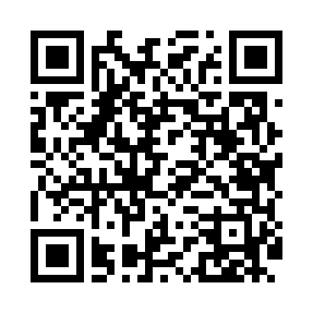
Номер товарно-транспортной накладной: |  |  | Торговый представитель: Kamol aka
Поставщик: Toshkent falcon fly 2 |  |  | Телефон торгового представителя: +998979626299
Дата отгрузки: 18.11.2025 |  |  | Контрагент: Dona zakass
Дата консигнации: |  |  | Адрес:
Доставщик: |  |  | Телефон:
Телефон доставщика:
Время заказа: 18.11.2025 10:18:28
№ | Штрих-код | Название товаров (работ,услуг) | Количество | Количество в кейсе | Цена | Сумма
 |  |  | 14 |  |  | 53.8
1 | 6920240023956 | Коврики напольные для ванной комнаты 60*90CMU 60*50CM XP-23-95 | 2 | 2 шт. | 3.70 | 7.40
2 | 6920240023475 | Коврики напольные для ванной комнаты В большо й каропке 60 шт50*80CM XP-23-47 | 3 | 3 шт. | 3.70 | 11.10
3 | 6920240023413 | Коврик для ванной и туалета, чехол для крышки унитаза 50*80CM XP-23-41 | 2 | 2 шт. | 4.70 | 9.40
4 | 6805019698743 | Коврик для ванны, 54×85 см, DB-98-74 | 2 | 2 шт. | 4.40 | 8.80
5 | 6968115000671 | Напольный коврик Bestlove, 38×58 см, DB-63-89 | 1 | 1 шт. | 2.30 | 2.30
6 | 6920240023642 | Напольные коврики для ванной комнаты 45*120CM XP-23-64 | 1 | 1 шт. | 8.20 | 8.20
7 | 6920240023628 | Коврики напольные для ванной комнаты 40*60CM XP-23-62 | 3 | 3 шт. | 2.20 | 6.60
Итого: 53.8$|->UZS: 672,500.00

